弹性布局
第一天 | 第二天 | 第三天 |  | 第四天 |  | 第五天 | 第六天移动适配 | 第七天
transform: translate（位移） | transform: translate3d(x, y, z); |  |  | flex-direction改变元素排列方向 |  | rem ： 目前多数企业在用的解决方案 | vw / vh： | 响应式布局
 | perspective: 值; |  |  |  |  | 相对单位 |  | bootstrap
 |  | 父元素添加display flex |  |  |  | rem单位是相对于HTML标签的字号计算结果
transform: rotate(角度) |  | 主轴对齐 | justify-content | flex-direction: row; | 从左到右 | 1rem = 1HTML字号大小

 |  | flex-start 默认值 开始端对齐
transform: scale(缩放倍数); | transform: rotate3d(x,y,z,角度) |  |  | flex-direction: row-reverse; | 从右至左
 |  | flex-end 结束端对齐 |  |  |  | less语法

background-position: right; | transform-style: preserve-3d； | center 居中对齐 |  | flex-direction: column; | 从上至下

 |  | space-around 弹性盒子左右间距相等
background-image: linear-gradient | animation |  |  | flex-direction: column-reverse; | 从下至上
 |  | space-between 两端对齐
 | from to
 |  | space-evenly 等距分布 |  | flex-wrap: wrap; | 换行显示
 | 0% 50% |  |  | nowrap 不换行，默认值 flex-wrap: nowrap |  | vw / vh：未来的解决方案

 | linear 匀速 | 父元素添加display flex |  | align-items: center;单行侧轴对齐方式

 | forwards 保持最后一帧状态 | 侧轴对齐 | align-items
 |  | flex-start 开始端对齐 |  | align-content: 多行在侧轴分布方式
 | infinite 无限次
 |  | flex-end 结束端对齐
 | alternate 逆向播放 播放次数要大于等于2 *
 |  | center 居中对齐

 | animation-play-state: paused; | align-items: stretch; | 拉伸 弹性盒子没有高度 默认值
 | 暂停动画 *

 |  | 伸缩比 | flex 作用 占父盒子剩余宽度的比例
 |  | flex: 1;
 | 分步完成 逐帧动画 steps(步数) 步数一般是精灵图一行图片的个数
 | animation: run 2s steps(12) infinite; | align-self属性
 |  | align-self属性允许单个项目有与其他项目不一样的对齐方式，可覆盖align-items属性。默认值为auto，表示继承父元素的align-items属性，如果没有父元素，则等同于stretch。
 | animation-timing-function: steps(N)
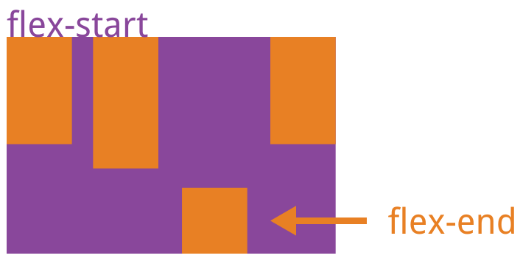

 | /* 调用多组动画 每一组动画之间用逗号隔开 */
 | animation: run 1s steps(12) infinite, move 3s forwards;

JS单词
第一天 | 第二天 | 第三天 | 第四天 | 第五天 |  | 第六天 | 第七天
script 脚本 | true 真 | switch 转换 | Array 数组 |  |  | // 1. 生成随机数, [0-1) 包括0不包括1
document 文档 | false 假 | case 例子 | index 导航， 索引， 下标 |  |  | console.log(Math.random())
console 控制台 | parseInt() 取整 | default 默认 预置值 | length 长度 | get 获取 |  | // 0-10随机数 不包括10
alert 警戒 提醒 | parseFloat() 取小数 | break 打破 结束循环 | unshift 头部新增数据 |  |  | console.log(parseInt(Math.random() * 10))
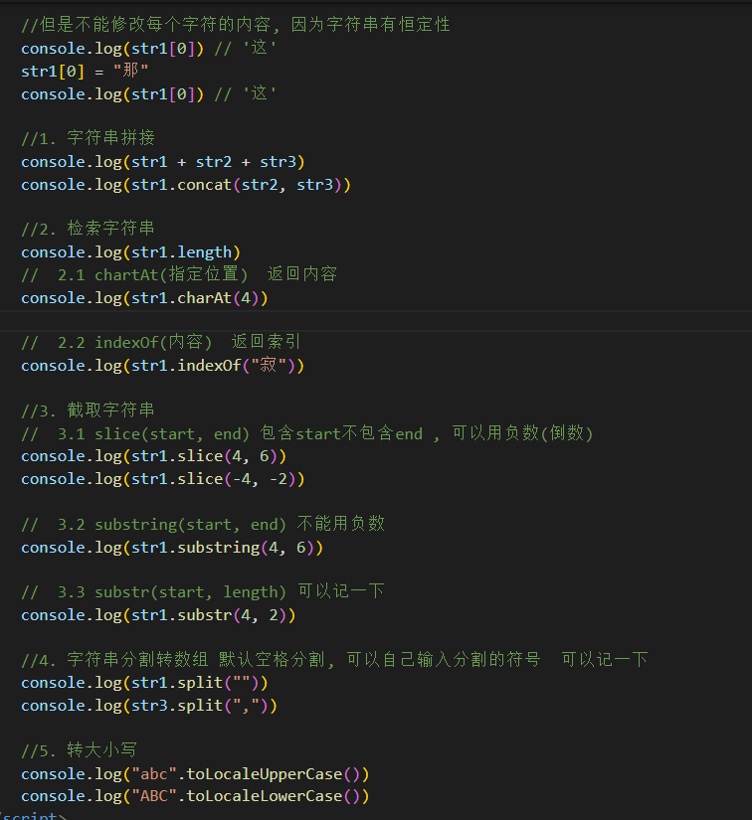
prompt 提示对话框 | Number 数值 | continue 继续，结束本次循环，继续下次循环 | push 尾部新增数据 | return 返回， 返回值 |  | // 1-10随机数 包括1和10
confirm 确认框 | NaN not a number | while 在什么期间 无次数循环 | shift 头部删除数据 |  |  | console.log(parseInt(Math.random() * 10 + 1))
let 变量声明 | if 如果 | for 为了 限制次数循环 | pop 尾部删除数据 | object 对象
const 常量声明 | else 其他 |  | splice 拼接， 选定下标删除 |  |  | //2. 向上取整 Math.ceil()
number 数值类型 | score 分数 |  | sum 和 | new 新的（创建实例对象） |  | console.log(Math.ceil(1.98)) //2
string 字符串类型 | result 结果 |  | max 最大值 |  |  | console.log(Math.ceil(1.02)) //2
boolean 布尔类型 |  |  | min 最小值 | delete 删除
undefined 未定义 | 符号 |  | new 新的 |  |  | //3. 向下取整 Math.floor()
null 空值 |  |  | old 旧的 | Math 数学对象 |  | console.log(Math.floor(1.98)) // 1
typeof 类型 | == 相等（只比较值， 不比较数据类型） |  |  |  |  | console.log(Math.floor(1.02)) // 1
address 地址 | === 全等（比较值， 还比较数据类型） |  |  | Date 日期对象
price 价格 | && 逻辑与 读作并且 |  |  |  |  | //4. 找最大最小数 Math.max() Math.min()
click 点击 | || 逻辑或 读作或者 |  |  | key 钥匙; 关键（对象的属性） |  | console.log(Math.max(1, 2, 3, 4, 5, 6, 7)) //7
 | ！ 逻辑非 读作取反 |  |  |  |  | console.log(Math.min(1, 2, 3, 4, 5, 6, 7)) //1
document.write("我是页面输出") | ++ 自增 |  |  | arguments 论点，实际参数
alert("我是弹框输出") |  |  |  |  |  | //5. 幂运算 10的3次幂运算Math.pow()
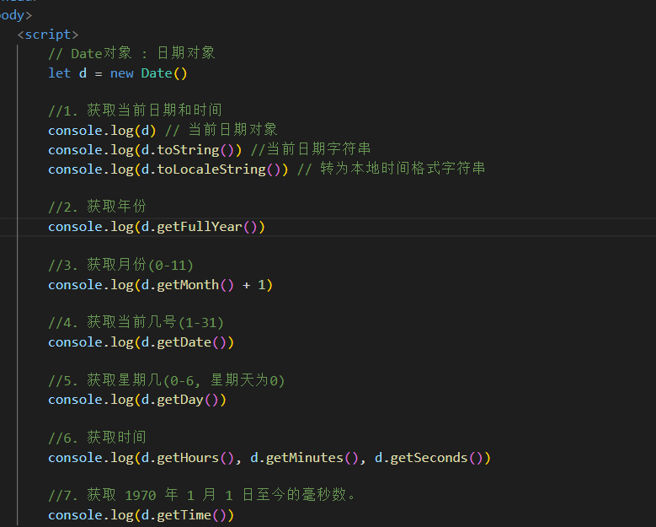
console.log("我是控制台输出，用户看不见") |  |  |  | rest 休息，剩余参数 |  | console.log(Math.pow(10, 3)) // 10的3次方 1000
1 | - - 自减
// 2. 输入 |  |  |  |  |  | //6. 绝对值 Math.abs()
confirm("我是确认框输入") |  |  |  |  |  | console.log(Math.abs(-10)) //10
prompt("请输入内容") |  |  |  |  |  | console.log(Math.abs(10)) //10

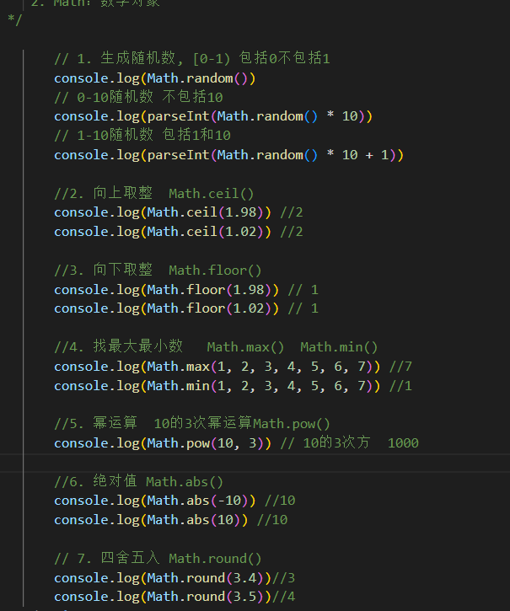
 |  |  |  |  |  | // 7. 四舍五入 Math.round()
let |  |  |  |  |  | console.log(Math.round(3.4))//3
值不可以修改，const声明 |  |  |  |  |  | console.log(Math.round(3.5))//4

 |  |  |  |  |  | Date 日期对象
 |  |  | 字符串的应用 | math.random() | 随机数 | let d=bew Date()
 | console.log(str1.concat(str2, str3)) |  | str.concat(str1,str2) | parseint(math.random()) |  | 1、获取当前日期和时间
 |  |  |  | parsefloat(math.random()) |  | console.log(d)
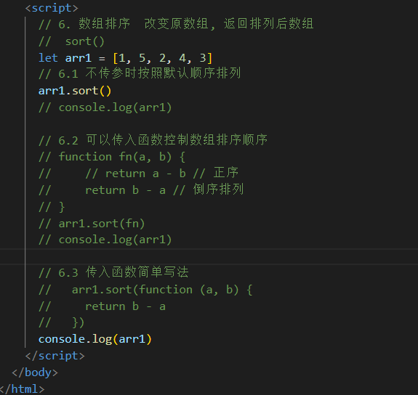
 | console.log(str1.length) |  | console.log() | math.ceil() | 向上取整 | console.log(d.tostring())
 | console.log(str1.charAt(4)) |  |  | math.floor() | 向下取整 | console.log(d.tolocalstring())
 |  |  |  | math.abs() | 平均值 | 2、获取年份
 | console.log(str1.indexOf("寂寞")) |  |  | math.round() | 四舍五入 | console.log(d.getFullYear)
 |  |  |  | math.min() | 最大值 | 3、获取月份
 | console.log(str1.slice(4, 6)) |  |  | math.max() | 最小值 | console.log(d.getMonth()+1)
 | console.log(str1.slice(-4, -2)) |  |  | math.pow() | 冥函数
 |  |  |  | math.abs() | 绝对值 | 4、获取当前几号（1-31）
 | console.log(str1.substring(4, 6)) |  |  |  |  | console.log(d.getDate())

 | console.log(str1.substr(4, 2)) |  |  |  |  | 5、获取星期几（0-6，星期天为0）
 |  |  |  |  |  | console.log(d.getDay())
 | console.log(str1.split(""))
 | console.log(str3.split(",")) |  |  |  |  | 6、获取时间
 |  |  |  |  |  | console.log(d.getHours(),d.getMinutes(),d.getSecpnds(),)

 |  |  |  |  |  | 7、获取1970年1月1日至今的毫秒数
 |  |  |  | 排序数组函数sort |  | console(d.getTime())

